Tabelle1
Bitte beachten Sie das die UPE Preise nur 14 Tage ab |  | 2024-11-06 | gültig sind.

Die Lieferzeiten können seitens des Herstellers täglich abweichen.
 |  |  |  |  |  |  |  | *nur solange der Vorrat reicht | 06/11/2024
Model | Bemerkung | Teilenummer | Reifenhersteller | Reifengröße und Profil | Felgenbezeichnung | Felge | Felgenart | UPE Brutto (Stück) | Lieferstatus
FABIA III & RAPID |  | 185605TS5SES7D | Semperit | 185/60-15 84T Speed-Grip 5 | 6C0601027F 6,0x15 ET38 | 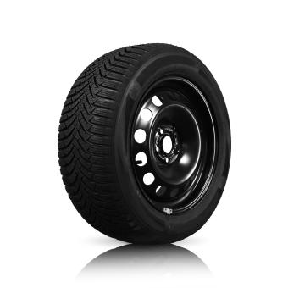 | Stahl | 119,00 € | 48.2024
FABIA III & RAPID |  | 185605TS5SETL3 | Semperit | 185/60-15 84T Speed-Grip 5 | BORBET LM-Felge TL schwarz 6,0x15 ET38 | 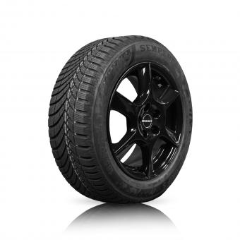 | LM | auf Anfrage | auf Anfrage
FABIA III & RAPID |  | 185605TS5SECR3 | Semperit | 185/60-15 84T Speed-Grip 5 | ŠOZ LM-Felge Matone schwarz 6,0x15 ET38 | 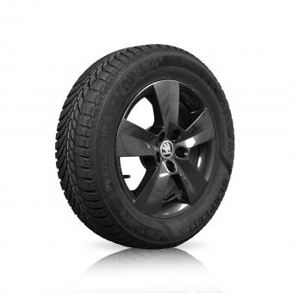 | LM | auf Anfrage | auf Anfrage
FABIA III & RAPID |  | 185605TS5SECR1 | Semperit | 185/60-15 84T Speed-Grip 5 | ŠOZ LM-Felge Carme silber 6,0x15 ET38 | 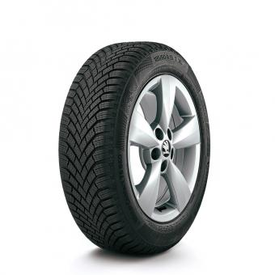 | LM | auf Anfrage | auf Anfrage
FABIA IV |  | 185655TS5SESAG | Semperit | 185/65-15 88T Speed-Grip 5 | 2Q0601027AG03C 5,5x15 ET40 |  | Stahl | 139,00 € | ca. 5 Werktage
FABIA IV |  | 185655T87COSAG | Continental | 185/65-15 88T WinterContact TS 870 | 2Q0601027AG03C 5,5x15 ET40 |  | Stahl | 165,01 € | Nicht verfügbar
FABIA IV |  | 185655TS5SEHD1 | Semperit | 185/65-15 88T Speed-Grip 5 | ŠOZ LM-Felge Hadar silber 5,5x15 ET40 | 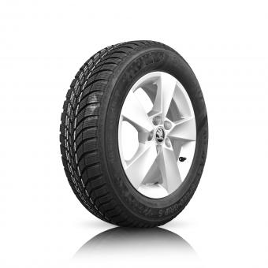 | LM | 225,01 € | ca. 5 Werktage
FABIA IV |  | 185655T87COHD1 | Continental | 185/65-15 88T WinterContact TS 870 | ŠOZ LM-Felge Hadar silber 5,5x15 ET40 |  | LM | 255,01 € | Nicht verfügbar
FABIA IV |  | 185655TS5SEHD3 | Semperit | 185/65-15 88T Speed-Grip 5 | ŠOZ LM-Felge Hadar schwarz 5,5x15 ET40 | 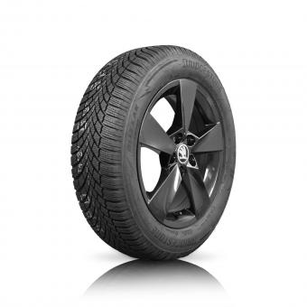 | LM | 225,01 € | ca. 5 Werktage
FABIA IV |  | 185655T87COHD3 | Continental | 185/65-15 88T WinterContact TS 870 | ŠOZ LM-Felge Hadar schwarz 5,5x15 ET40 |  | LM | 255,01 € | Nicht verfügbar
FABIA IV |  | 196556HS5SECA1 | Semperit | 195/55-16 91H/XL Speed-Grip 5 | ŠOZ LM-Felge Canis silber 6,0x16 ET45 ¹ | 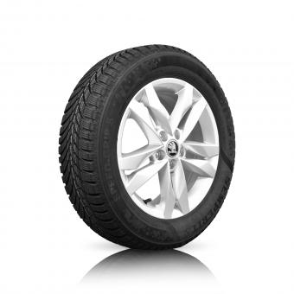 | LM | 289,00 € | 50.2024
FABIA IV |  | 196556V32HACA1 | Hankook | 195/55-16 91V/XL W320 | ŠOZ LM-Felge Canis silber 6,0x16 ET45 ¹ |  | LM | auf Anfrage | auf Anfrage
FABIA IV |  | 196556H87COCA1 | Continental | 195/55-16 91H/XL WinterContact TS 870 | ŠOZ LM-Felge Canis silber 6,0x16 ET45 ¹ |  | LM | 335,00 € | 49.2024
FABIA IV |  | 196556HS5SECA3 | Semperit | 195/55-16 91H/XL Speed-Grip 5 | ŠOZ LM-Felge Canis schwarz 6,0x16 ET45 ¹ | 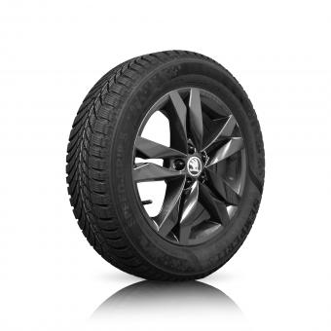 | LM | 289,00 € | 50.2024
FABIA IV |  | 196556H87COCA3 | Continental | 195/55-16 91H/XL WinterContact TS 870 | ŠOZ LM-Felge Canis schwarz 6,0x16 ET45 ¹ |  | LM | 335,00 € | Nicht verfügbar
FABIA IV |  | 216457H85COPC2 | Continental | 215/45-17 91H/XL WinterContact TS 850 P | ŠOZ LM-Felge Procyon anthrazit 7,0x17 ET51 ¹ | 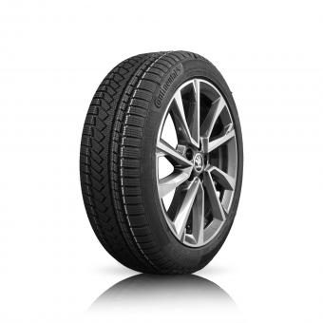 | LM | auf Anfrage | auf Anfrage
SCALA + KAMIQ |  | 195606HS5SES2Q | Semperit | 195/60-16 89H Speed Grip 5 | 2Q0601027H03C 6,0x16 ET35 |  | Stahl | 179,00 € | ca. 5 Werktage
SCALA + KAMIQ |  | 195606HS5SENA1 | Semperit | 195/60-16 89H Speed Grip 5 | ŠOZ LM-Felge Nanuq silber 6,0x16 ET35 | 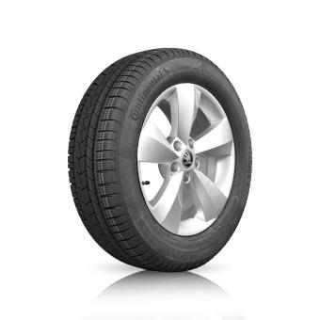 | LM | 295,00 € | 48.2024
SCALA + KAMIQ |  | 195606HS5SENA3 | Semperit | 195/60-16 89H Speed Grip 5 | ŠOZ LM-Felge Nanuq schwarz 6,0x16 ET35 | 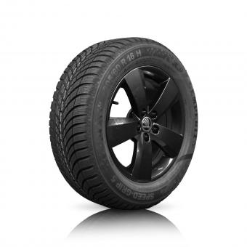 | LM | 295,00 € | Nicht verfügbar
SCALA |  | 205556H87COSK1 | Continental | 205/55-16 91H WinterContact TS 870 | BORBET LM-Felge SK silber 6,0x16 ET40 ¹ | 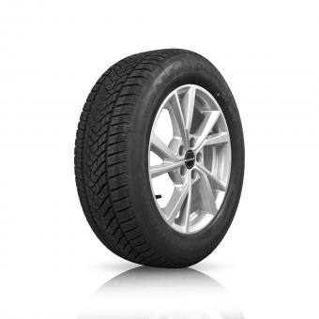 | LM | 249,00 € | Nicht verfügbar
SCALA |  | 206507V85COVO1 | Continental | 205/50-17 93V/XL WinterContact TS 850 P | ŠOZ LM-Felge Volans silber 6,5x17 ET40 ¹ |  | LM | auf Anfrage | auf Anfrage
KAMIQ |  | 205606HS5SES2Q | Semperit | 205/60-16 92H Speed-Grip 5 | 2Q0601027H03C 6,0x16 ET35 ¹ |  | Stahl | 185,00 € | ca. 5 Werktage
KAMIQ |  | 205606H05BRS2Q | Bridgestone | 205/60-16 92H Blizzak LM005 | 2Q0601027H03C 6,0x16 ET35 ¹ |  | Stahl | 195,01 € | 48.2024
KAMIQ |  | 206606HW5DUS2Q | Dunlop | 205/60-16 96H/XL Winter Sport 5 | 2Q0601027H03C 6,0x16 ET35 ¹ |  | Stahl | 195,01 € | Nicht verfügbar
KAMIQ |  | 206606H86COS2Q | Continental | 205/60-16 96H/XL WinterContact TS 860 S | 2Q0601027H03C 6,0x16 ET35 ¹ |  | Stahl | auf Anfrage | auf Anfrage
KAMIQ |  | 205606HS5SESK1 | Semperit | 205/60-16 92H Speed-Grip 5 | BORBET LM-Felge SK silber 6,0x16 ET40 ¹ |  | LM | 249,00 € | ca. 5 Werktage
KAMIQ |  | 205606H05BRSK1 | Bridgestone | 205/60-16 92H Blizzak LM005 | BORBET LM-Felge SK silber 6,0x16 ET40 ¹ |  | LM | 269,00 € | Nicht verfügbar
KAMIQ |  | 206606HW5DUSK1 | Dunlop | 205/60-16 96H/XL Winter Sport 5 | BORBET LM-Felge SK silber 6,0x16 ET40 ¹ |  | LM | 269,00 € | Nicht verfügbar
KAMIQ |  | 206606H86COSK1 | Continental | 205/60-16 96H/XL WinterContact TS 860 S | BORBET LM-Felge SK silber 6,0x16 ET40 ¹ |  | LM | auf Anfrage | auf Anfrage
KAMIQ |  | 205606HS5SESK3 | Semperit | 205/60-16 92H Speed-Grip 5 | BORBET LM-Felge SK anthrazit 6,0x16 ET40 ¹ | 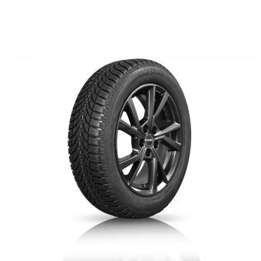 | LM | 249,00 € | ca. 5 Werktage
KAMIQ |  | 205606H05BRSK3 | Bridgestone | 205/60-16 92H Blizzak LM005 | BORBET LM-Felge SK anthrazit 6,0x16 ET40 ¹ |  | LM | 269,00 € | 48.2024
KAMIQ |  | 206606HW5DUSK3 | Dunlop | 205/60-16 96H/XL Winter Sport 5 | BORBET LM-Felge SK anthrazit 6,0x16 ET40 ¹ |  | LM | 269,00 € | Nicht verfügbar
KAMIQ |  | 206606H86COSK3 | Continental | 205/60-16 96H/XL WinterContact TS 860 S | BORBET LM-Felge SK anthrazit 6,0x16 ET40 ¹ |  | LM | auf Anfrage | auf Anfrage
KAMIQ |  | 205606HS5SEAL1 | Semperit | 205/60-16 92H Speed-Grip 5 | ŠOZ LM-Felge Alaris silber 6,0x16 ET38 ¹ | 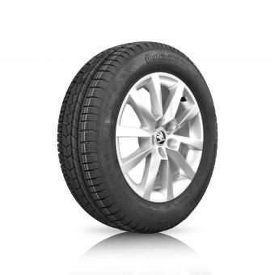 | LM | auf Anfrage | auf Anfrage
KAMIQ |  | 205606H05BRAL1 | Bridgestone | 205/60-16 92H Blizzak LM005 | ŠOZ LM-Felge Alaris silber 6,0x16 ET38 ¹ |  | LM | auf Anfrage | auf Anfrage
KAMIQ |  | 206606HW5DUAL1 | Dunlop | 205/60-16 96H/XL Winter Sport 5 | ŠOZ LM-Felge Alaris silber 6,0x16 ET38 ¹ |  | LM | auf Anfrage | auf Anfrage
KAMIQ |  | 206606H86COAL1 | Continental | 205/60-16 96H/XL WinterContact TS 860 S | ŠOZ LM-Felge Alaris silber 6,0x16 ET38 ¹ |  | LM | auf Anfrage | auf Anfrage
KAMIQ |  | 205606HS5SENA1 | Semperit | 205/60-16 92H Speed-Grip 5 | ŠOZ LM-Felge Nanuq silber 6,0x16 ET35 ¹ |  | LM | 289,00 € | 48.2024
KAMIQ |  | 205606H05BRNA1 | Bridgestone | 205/60-16 92H Blizzak LM005 | ŠOZ LM-Felge Nanuq silber 6,0x16 ET35 ¹ |  | LM | 305,00 € | 48.2024
KAMIQ |  | 206606HW5DUNA1 | Dunlop | 205/60-16 96H/XL Winter Sport 5 | ŠOZ LM-Felge Nanuq silber 6,0x16 ET35 ¹ |  | LM | 305,00 € | Nicht verfügbar
KAMIQ |  | 206606H86CONA1 | Continental | 205/60-16 96H/XL WinterContact TS 860 S | ŠOZ LM-Felge Nanuq silber 6,0x16 ET35 ¹ |  | LM | auf Anfrage | auf Anfrage
KAMIQ |  | 205606HS5SENA3 | Semperit | 205/60-16 92H Speed-Grip 5 | ŠOZ LM-Felge Nanuq schwarz 6,0x16 ET35 ¹ |  | LM | 289,00 € | ca. 5 Werktage
KAMIQ |  | 205606H05BRNA3 | Bridgestone | 205/60-16 92H Blizzak LM005 | ŠOZ LM-Felge Nanuq schwarz 6,0x16 ET35 ¹ |  | LM | 305,00 € | ca. 5 Werktage
KAMIQ |  | 206606HW5DUNA3 | Dunlop | 205/60-16 96H/XL Winter Sport 5 | ŠOZ LM-Felge Nanuq schwarz 6,0x16 ET35 ¹ |  | LM | 305,00 € | Nicht verfügbar
KAMIQ |  | 206606H86CONA3 | Continental | 205/60-16 96H/XL WinterContact TS 860 S | ŠOZ LM-Felge Nanuq schwarz 6,0x16 ET35 ¹ |  | LM | auf Anfrage | auf Anfrage
KAMIQ |  | 206557V05BRVO1 | Bridgestone | 205/55-17 95V/XL Blizzak LM005 | ŠOZ LM-Felge Volans silber 6,5x17 ET40 ¹ |  | LM | auf Anfrage | auf Anfrage
KAMIQ |  | 205557H87COVO1 | Continental | 205/55-17 91H WinterContact TS 870 | ŠOZ LM-Felge Volans silber 6,5x17 ET40 ¹ |  | LM | auf Anfrage | auf Anfrage
KAMIQ |  | 205557H87COST3 | Continental | 205/55-17 91H WinterContact TS 870 | ŠOZ LM-Felge Stratos mattschwarz 6,5x17 ET40 ¹ | 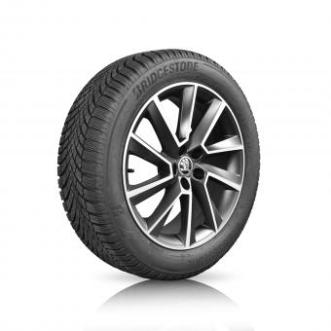 | LM | 385,00 € | ca. 5 Werktage
OCTAVIA IV | (NICHT für RS/ NICHT für iV) | 205606HS5SES5X | Semperit | 205/60-16 92H Speed-Grip 5 ³ | 5Q0601027BQ03C 6,5x16 ET46 |  | Stahl | 190,00 € | 48.2024
OCTAVIA IV | (NICHT für RS/ NICHT für iV) | 205606H05BRS5X | Bridgestone | 205/60-16 92H Blizzak LM005 ³ | 5Q0601027BQ03C 6,5x16 ET46 |  | Stahl | 205,00 € | 48.2024
OCTAVIA IV | (NICHT für RS/ NICHT für iV) | 206606HW5DUS5X | Dunlop | 205/60-16 96H/XL Winter Sport 5 ³ | 5Q0601027BQ03C 6,5x16 ET46 |  | Stahl | 205,00 € | Nicht verfügbar
OCTAVIA IV | (NICHT für RS/ NICHT für iV) | 206606H86COS5X | Continental | 205/60-16 96H/XL WinterContact TS 860 S ³ | 5Q0601027BQ03C 6,5x16 ET46 |  | Stahl | auf Anfrage | auf Anfrage
OCTAVIA IV | (NICHT für RS/ NICHT für iV) | 205606HS5SEOK1 | Semperit | 205/60-16 92H Speed-Grip 5 | BORBET LM-Felge SK silber 6,5x16 ET46 |  | LM | 255,01 € | ca. 5 Werktage
OCTAVIA IV | (NICHT für RS/ NICHT für iV) | 205606H05BROK1 | Bridgestone | 205/60-16 92H Blizzak LM005 ³ | BORBET LM-Felge SK silber 6,5x16 ET46 |  | LM | 275,00 € | ca. 5 Werktage
OCTAVIA IV | (NICHT für RS/ NICHT für iV) | 206606HW5DUOK1 | Dunlop | 205/60-16 96H/XL Winter Sport 5 ³ | BORBET LM-Felge SK silber 6,5x16 ET46 |  | LM | 275,00 € | Nicht verfügbar
OCTAVIA IV | (NICHT für RS/ NICHT für iV) | 206606H86COOK1 | Continental | 205/60-16 96H/XL WinterContact TS 860 S ³ | BORBET LM-Felge SK silber 6,5x16 ET46 |  | LM | auf Anfrage | auf Anfrage
OCTAVIA IV | (NICHT für RS/ NICHT für iV) | 205606HS5SEOK3 | Semperit | 205/60-16 92H Speed-Grip 5 | BORBET LM-Felge SK schwarz 6,5x16 ET46 | 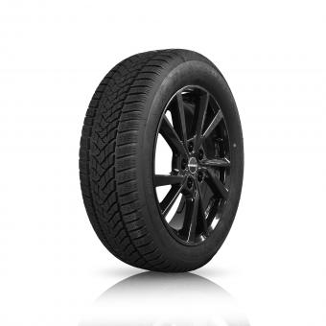 | LM | 255,01 € | ca. 5 Werktage
OCTAVIA IV | (NICHT für RS/ NICHT für iV) | 205606H05BROK3 | Bridgestone | 205/60-16 92H Blizzak LM005 ³ | BORBET LM-Felge SK schwarz 6,5x16 ET46 |  | LM | 275,00 € | ca. 5 Werktage
OCTAVIA IV | (NICHT für RS/ NICHT für iV) | 206606HW5DUOK3 | Dunlop | 205/60-16 96H/XL Winter Sport 5 ³ | BORBET LM-Felge SK schwarz 6,5x16 ET46 |  | LM | 275,00 € | Nicht verfügbar
OCTAVIA IV | (NICHT für RS/ NICHT für iV) | 206606H86COOK3 | Continental | 205/60-16 96H/XL WinterContact TS 860 S ³ | BORBET LM-Felge SK schwarz 6,5x16 ET46 |  | LM | auf Anfrage | auf Anfrage
OCTAVIA IV | (NICHT für RS/ NICHT für iV) | 205606HS5SENV1 | Semperit | 205/60-16 92H Speed-Grip 5 ³ | ŠOZ LM-Felge Velorum silber 6,5x16 ET46 | 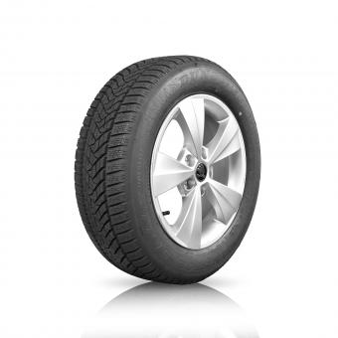 | LM | 295,00 € | ca. 5 Werktage
OCTAVIA IV | (NICHT für RS/ NICHT für iV) | 205606H05BRNV1 | Bridgestone | 205/60-16 92H Blizzak LM005 ³ | ŠOZ LM-Felge Velorum silber 6,5x16 ET46 |  | LM | 309,00 € | ca. 5 Werktage
OCTAVIA IV | (NICHT für RS/ NICHT für iV) | 206606HW5DUNV1 | Dunlop | 205/60-16 96H/XL Winter Sport 5 ³ | ŠOZ LM-Felge Velorum silber 6,5x16 ET46 |  | LM | 309,00 € | ca. 5 Werktage
OCTAVIA IV | (NICHT für RS/ NICHT für iV) | 206606H86CONV1 | Continental | 205/60-16 96H/XL WinterContact TS 860 S ³ | ŠOZ LM-Felge Velorum silber 6,5x16 ET46 |  | LM | auf Anfrage | auf Anfrage
OCTAVIA IV | (NICHT für RS/ NICHT für iV) | 205606HS5SEVL3 | Semperit | 205/60-16 92H Speed-Grip 5 | ŠOZ LM-Felge Velorum schwarz 6,5x16 ET46 | 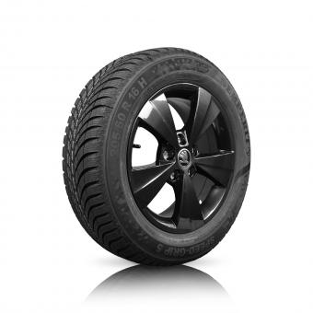 | LM | 295,00 € | 48.2024
OCTAVIA IV | (NICHT für RS/ NICHT für iV) | 205606H05BRVL3 | Bridgestone | 205/60-16 92H Blizzak LM005 ³ | ŠOZ LM-Felge Velorum schwarz 6,5x16 ET46 |  | LM | 309,00 € | 48.2024
OCTAVIA IV | (NICHT für RS/ NICHT für iV) | 206606HW5DUVL3 | Dunlop | 205/60-16 96H/XL Winter Sport 5 ³ | ŠOZ LM-Felge Velorum schwarz 6,5x16 ET46 |  | LM | 309,00 € | Nicht verfügbar
OCTAVIA IV | (NICHT für RS/ NICHT für iV) | 206606H86COVL3 | Continental | 205/60-16 96H/XL WinterContact TS 860 S ³ | ŠOZ LM-Felge Velorum schwarz 6,5x16 ET46 |  | LM | auf Anfrage | auf Anfrage
OCTAVIA IV |  | 206557V05BRKL1 | Bridgestone | 205/55-17 95V/XL Blizzak LM005 | BORBET LM-Felge KL silber 6,5x17 ET41 | 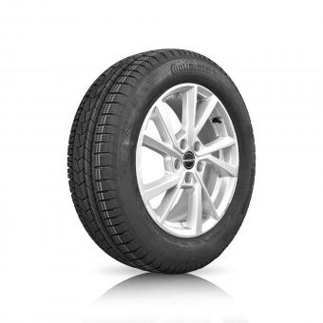 | LM | 339,00 € | ca. 5 Werktage
OCTAVIA IV |  | 205557H87COKL1 | Continental | 205/55-17 91H WinterContact TS 870 | BORBET LM-Felge KL silber 6,5x17 ET41 |  | LM | 375,00 € | ca. 5 Werktage
OCTAVIA IV |  | 206557V05BRKL3 | Bridgestone | 205/55-17 95V/XL Blizzak LM005 | BORBET LM-Felge KL schwarz 6,5x17 ET41 | 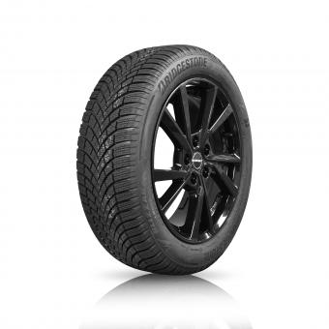 | LM | 339,00 € | ca. 5 Werktage
OCTAVIA IV |  | 205557H87COKL3 | Continental | 205/55-17 91H WinterContact TS 870 | BORBET LM-Felge KL schwarz 6,5x17 ET41 |  | LM | 375,00 € | ca. 5 Werktage
OCTAVIA IV |  | 206557V05BRLY1 | Bridgestone | 205/55-17 95V/XL Blizzak LM005 | ŠOZ LM-Felge Lyra silber 6,5x17 ET 46 | 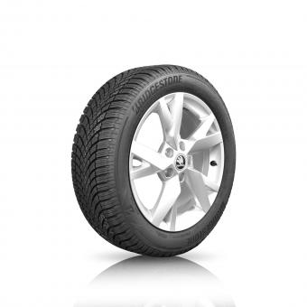 | LM | 375,00 € | ca. 5 Werktage
OCTAVIA IV |  | 205557H87COLY1 | Continental | 205/55-17 91H WinterContact TS 870 | ŠOZ LM-Felge Lyra silber 6,5x17 ET 46 |  | LM | 419,00 € | ca. 5 Werktage
OCTAVIA IV |  | 206557V05BRLY3 | Bridgestone | 205/55-17 95V/XL Blizzak LM005 | ŠOZ LM-Felge Lyra schwarz 6,5x17 ET46 | 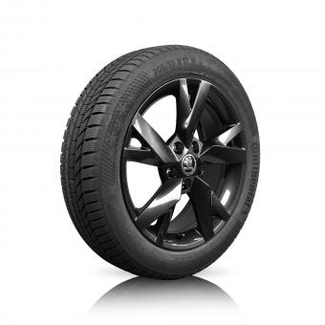 | LM | 375,00 € | ca. 5 Werktage
OCTAVIA IV |  | 205557H87COLY3 | Continental | 205/55-17 91H WinterContact TS 870 | ŠOZ LM-Felge Lyra schwarz 6,5x17 ET46 |  | LM | 419,00 € | ca. 5 Werktage
OCTAVIA IV |  | 226458V33HACO1 | Hankook | 225/45-18 95V/XL W330 | ŠOZ LM-Felge Comet silber 7,5x18 ET48 ¹ | 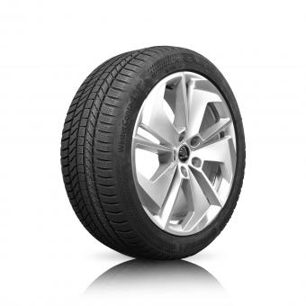 | LM | auf Anfrage | auf Anfrage
OCTAVIA IV |  | 226458VC2PICO1 | Pirelli | 225/45-18 95V/XL Cinturato Winter 2 | ŠOZ LM-Felge Comet silber 7,5x18 ET48 ¹ |  | LM | 415,00 € | ca. 5 Werktage
OCTAVIA IV |  | 226458V87COCO1 | Continental | 225/45-18 95V/XL WinterContact TS 870 P | ŠOZ LM-Felge Comet silber 7,5x18 ET48 ¹ |  | LM | 445,00 € | Nicht verfügbar
OCTAVIA IV |  | 226458V33HACO3 | Hankook | 225/45-18 95V/XL W330 | ŠOZ LM-Felge Comet schwarz-silber 7,5x18 ET48 ¹ | 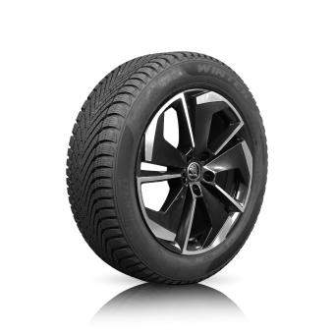 | LM | auf Anfrage | auf Anfrage
OCTAVIA IV |  | 226458VC2PICO3 | Pirelli | 225/45-18 95V/XL Cinturato Winter 2 | ŠOZ LM-Felge Comet schwarz-silber 7,5x18 ET48 ¹ |  | LM | 415,00 € | 49.2024
OCTAVIA IV |  | 226458V87COCO3 | Continental | 225/45-18 95V/XL WinterContact TS 870 P | ŠOZ LM-Felge Comet schwarz-silber 7,5x18 ET48 ¹ |  | LM | 445,00 € | Nicht verfügbar
OCTAVIA IV | [NUR für RS & iV & DTTC (4x4)] | 226409V86COAT3 | Continental | 225/40-19 93V/XL WinterContact TS 860 S | ŠOZ LM-Felge Altair schwarz 7,5x19 ET48 ¹ | 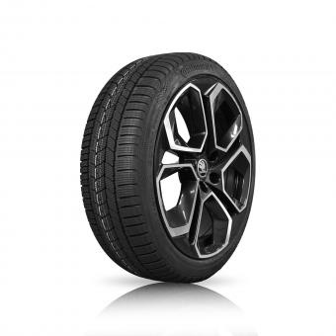 | LM | auf Anfrage | auf Anfrage
SUPERB III | (NICHT für iV) | 215606HW5DUS3Q | Dunlop | 215/60-16 95H/XL Winter Sport 5 ³ | 3Q0601027C03C 6,5x16 ET41 |  | Stahl | 215,00 € | ca. 5 Werktage
SUPERB III | (NICHT für iV) | 216606H05BRS3Q | Bridgestone | 215/60-16 99H/XL Blizzak LM005 ³ | 3Q0601027C03C 6,5x16 ET41 |  | Stahl | 219,00 € | ca. 5 Werktage
SUPERB III | (NICHT für iV) | 215606HW5DUOR1 | Dunlop | 215/60-16 95H Winter Sport 5 ³ | ŠOZ LM-Felge Orion silber 6,5x16 ET41 | 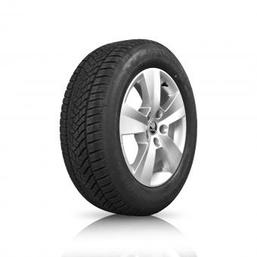 | LM | 325,00 € | ca. 5 Werktage
SUPERB III | (NICHT für iV) | 216606H05BROR1 | Bridgestone | 215/60-16 99H/XL Blizzak LM005 ³ | ŠOZ LM-Felge Orion silber 6,5x16 ET41 |  | LM | 335,00 € | ca. 5 Werktage
SUPERB III |  | 216557V05BRF21 | Bridgestone | 215/55-17 98V/XL Blizzak LM005 | BORBET LM-Felge F2 silber 6,5x17 ET41 |  | LM | 359,00 € | ca. 5 Werktage
SUPERB III |  | 216557V87COF21 | Continental | 215/55-17 98V/XL WinterContact TS 870 | BORBET LM-Felge F2 silber 6,5x17 ET41 | 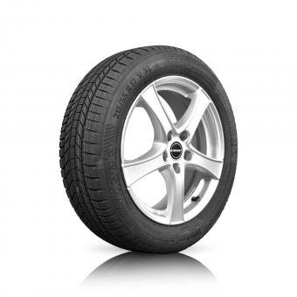 | LM | 385,00 € | ca. 5 Werktage
SUPERB III |  | 216557V05BRF24 | Bridgestone | 215/55-17 98V/XL Blizzak LM005 | BORBET LM-Felge F2 schwarz 6,5x17 ET41 | 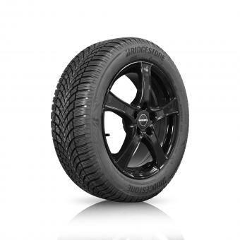 | LM | auf Anfrage | auf Anfrage
SUPERB III |  | 216557V05BRMK1 | Bridgestone | 215/55-17 98V/XL Blizzak LM005 | ŠOZ LM-Felge Markab silber 6,5x17 ET41 | 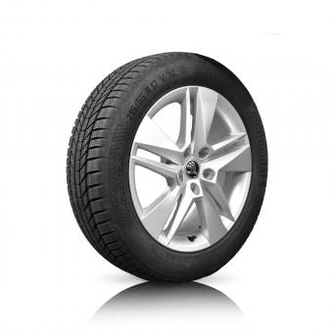 | LM | auf Anfrage | auf Anfrage
SUPERB III |  | 216557V87COMK1 | Continental | 215/55-17 98V/XL WinterContact TS 870 | ŠOZ LM-Felge Markab silber 6,5x17 ET41 |  | LM | 435,00 € | ca. 5 Werktage
SUPERB III |  | 216557V05BRMK3 | Bridgestone | 215/55-17 98V/XL Blizzak LM005 | ŠOZ LM-Felge Markab schwarz 6,5x17 ET41 | 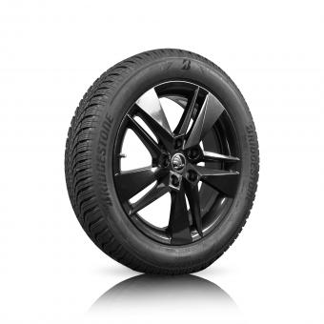 | LM | auf Anfrage | auf Anfrage
SUPERB III |  | 216557V87COMK3 | Continental | 215/55-17 98V/XL WinterContact TS 870 | ŠOZ LM-Felge Markab schwarz 6,5x17 ET41 |  | LM | 439,00 € | ca. 5 Werktage
SUPERB III |  | 236458V05BRCP1 | Bridgestone | 235/45-18 98V/XL Blizzak LM005 | ŠOZ LM-Felge Cassiopeia silber 8,0x18 ET44 ¹ | 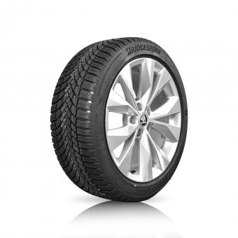 | LM | 499,00 € | ca. 5 Werktage
SUPERB III |  | 236458V87COCP1 | Continental | 235/45-18 98V/XL WinterContact TS 870 | ŠOZ LM-Felge Cassiopeia silber 8,0x18 ET44 ¹ |  | LM | 529,00 € | ca. 5 Werktage
SUPERB III |  | 236458V05BRCP4 | Bridgestone | 235/45-18 98V/XL Blizzak LM005 | ŠOZ LM-Felge Cassiopeia schwarz-poliert 8,0x18 ET 44 ¹ | 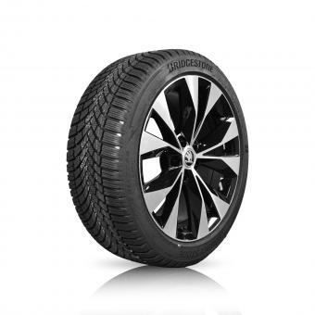 | LM | 499,00 € | ca. 5 Werktage
SUPERB III |  | 236458V87COCP4 | Continental | 235/45-18 98V/XL WinterContact TS 870 | ŠOZ LM-Felge Cassiopeia schwarz-poliert 8,0x18 ET 44 ¹ |  | LM | 529,00 € | ca. 5 Werktage
SUPERB III |  | 236409V87COSU4 | Continental | 235/40-19 96V/XL WinterContact TS 870 | ŠOZ LM-Felge Supernova schwarz-poliert 8,0x19 ET44 ¹ | 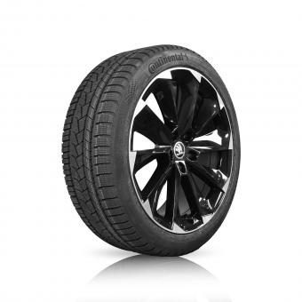 | LM | 659,00 € | Nicht verfügbar
SUPERB III | (nur für RDKS) | R15606HW5DUS3Q | Dunlop | 215/60-16 95H Winter Sport 5 | 3Q0601027C03C 6,5x16 ET41 |  | Stahl | 249,00 € | ca. 5 Werktage
SUPERB III | (nur für RDKS) | R16606H05BRS3Q | Bridgestone | 215/60-16 99H/XL Blizzak LM005 | 3Q0601027C03C 6,5x16 ET41 |  | Stahl | 255,01 € | ca. 5 Werktage
SUPERB III | (nur für RDKS) | R15606HW5DUOR1 | Dunlop | 215/60-16 95H Winter Sport 5 ³ | ŠOZ LM-Felge Orion silber 6,5x16 ET41 |  | LM | 365,00 € | ca. 5 Werktage
SUPERB III | (nur für RDKS) | R16606H05BROR1 | Bridgestone | 215/60-16 99H/XL Blizzak LM005 ³ | ŠOZ LM-Felge Orion silber 6,5x16 ET41 |  | LM | 369,00 € | ca. 5 Werktage
SUPERB III | (nur für RDKS) | R16557V05BRMK1 | Bridgestone | 215/55-17 98V/XL Blizzak LM005 | ŠOZ LM-Felge Markab silber 6,5x17 ET41 |  | LM | auf Anfrage | auf Anfrage
SUPERB III | (nur für RDKS) | R16557V87COMK1 | Continental | 215/55-17 98V/XL WinterContact TS 870 | ŠOZ LM-Felge Markab silber 6,5x17 ET41 |  | LM | 475,00 € | ca. 5 Werktage
SUPERB III | (nur für RDKS) | R16557V05BRMK3 | Bridgestone | 215/55-17 98V/XL Blizzak LM005 | ŠOZ LM-Felge Markab schwarz 6,5x17 ET41 |  | LM | auf Anfrage | auf Anfrage
SUPERB III | (nur für RDKS) | R16557V87COMK3 | Continental | 215/55-17 98V/XL WinterContact TS 870 | ŠOZ LM-Felge Markab schwarz 6,5x17 ET41 |  | LM | 475,00 € | ca. 5 Werktage
SUPERB III | (nur für RDKS) | R36458V05BRCP1 | Bridgestone | 235/45-18 98V/XL Blizzak LM005 | ŠOZ LM-Felge Cassiopeia silber 8,0x18 ET44 ¹ |  | LM | 548,99 € | 50.2024
SUPERB III | (nur für RDKS) | R36458V87COCP1 | Continental | 235/45-18 98V/XL WinterContact TS 870 | ŠOZ LM-Felge Cassiopeia silber 8,0x18 ET44 ¹ |  | LM | 565,00 € | ca. 5 Werktage
SUPERB III | (nur für RDKS) | R36458V05BRCP4 | Bridgestone | 235/45-18 98V/XL Blizzak LM005 | ŠOZ LM-Felge Cassiopeia schwarz-poliert 8,0x18 ET 44 ¹ |  | LM | 548,99 € | Nicht verfügbar
SUPERB III | (nur für RDKS) | R36458V87COCP4 | Continental | 235/45-18 98V/XL WinterContact TS 870 | ŠOZ LM-Felge Cassiopeia schwarz-poliert 8,0x18 ET 44 ¹ |  | LM | 565,00 € | Nicht verfügbar
SUPERB III | (nur für RDKS) | R36409V87COSU4 | Continental | 235/40-19 96V/XL WinterContact TS 870 | ŠOZ LM-Felge Supernova schwarz-poliert 8,0x19 ET44 ¹ |  | LM | 698,99 € | Nicht verfügbar
KAROQ |  | 215606HW5DUSAM | Dunlop | 215/60-16 95H/XL Winter Sport 5 | 5Q0601027CJ03C 6,0x16 ET43 |  | Stahl | 215,00 € | ca. 5 Werktage
KAROQ |  | 216606H05BRSAM | Bridgestone | 215/60-16 99H/XL Blizzak LM005 | 5Q0601027CJ03C 6,0x16 ET43 |  | Stahl | 219,00 € | ca. 5 Werktage
KAROQ |  | 215606HW5DUDK1 | Dunlop | 215/60-16 95H/XL Winter Sport 5 | BORBET LM-Felge DK silber 6,0x16 ET43 ¹ |  | LM | 279,00 € | ca. 5 Werktage
KAROQ |  | 216606H05BRDK1 | Bridgestone | 215/60-16 99H/XL Blizzak LM005 | BORBET LM-Felge DK silber 6,0x16 ET43 ¹ | 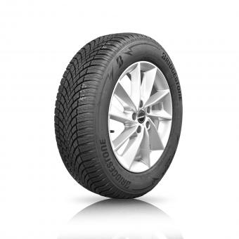 | LM | 289,00 € | ca. 5 Werktage
KAROQ |  | 215606HW5DUNA1 | Dunlop | 215/60-16 95H/XL Winter Sport 5 | ŠOZ LM-Felge Nanuq silber 6,0x16 ET43 |  | LM | 325,00 € | ca. 5 Werktage
KAROQ |  | 216606H05BRNA1 | Bridgestone | 215/60-16 99H/XL Blizzak LM005 | ŠOZ LM-Felge Nanuq silber 6,0x16 ET43 |  | LM | 335,00 € | ca. 5 Werktage
KAROQ |  | 215606HW5DUNA3 | Dunlop | 215/60-16 95H/XL Winter Sport 5 | ŠOZ LM-Felge Nanuq schwarz 6,0x16 ET43 |  | LM | 325,00 € | ca. 5 Werktage
KAROQ |  | 216606H05BRNA3 | Bridgestone | 215/60-16 99H/XL Blizzak LM005 | ŠOZ LM-Felge Nanuq schwarz 6,0x16 ET43 |  | LM | 335,00 € | ca. 5 Werktage
KAROQ |  | 216557V05BRDK1 | Bridgestone | 215/55-17 98V/XL Blizzak LM005 | BORBET LM-Felge DK silber 6,5x17 ET38 ¹ |  | LM | auf Anfrage | auf Anfrage
KAROQ |  | 216557V87CODK1 | Continental | 215/55-17 98V/XL WinterContact TS 870 | BORBET LM-Felge DK silber 6,5x17 ET38 ¹ |  | LM | 385,00 € | ca. 5 Werktage
KAROQ |  | 216557V05BRDK3 | Bridgestone | 215/55-17 98V/XL Blizzak LM005 | BORBET LM-Felge DK schwarz 6,5x17 ET38 ¹ | 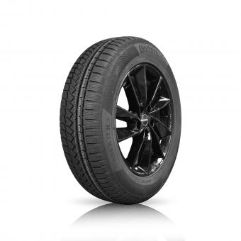 | LM | auf Anfrage | auf Anfrage
KAROQ |  | 216557V05BRTN1 | Bridgestone | 215/55-17 98V/XL Blizzak LM005 | ŠOZ LM-Felge Triton silber 7,0x17 ET45 ¹ | 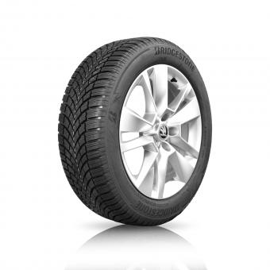 | LM | auf Anfrage | auf Anfrage
KAROQ |  | 216557V87COTN1 | Continental | 215/55-17 98V/XL WinterContact TS 870 | ŠOZ LM-Felge Triton silber 7,0x17 ET45 ¹ |  | LM | 439,00 € | 51.2024
KAROQ |  | 216557V05BRTN3 | Bridgestone | 215/55-17 98V/XL Blizzak LM005 | ŠOZ LM-Felge Triton mattschwarz 7,0x17 ET45 ¹ | 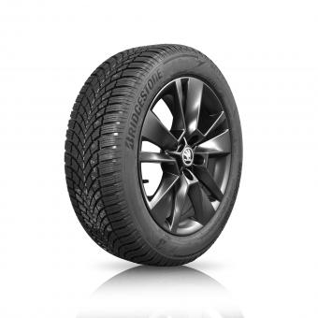 | LM | auf Anfrage | auf Anfrage
KAROQ |  | 216557V87COTN3 | Continental | 215/55-17 98V/XL WinterContact TS 870 | ŠOZ LM-Felge Triton mattschwarz 7,0x17 ET45 ¹ |  | LM | 439,00 € | 51.2024
KAROQ |  | 226409V86COCT1 | Continental | 225/40-19 93 V/XL WinterContact TS 860 | ŠOZ LM-Felge Crater silber 8,0x19 ET45 |  | LM | 548,99 € | Nicht verfügbar
KAROQ | 4x4 | 226459V05BRCT1 | Bridgestone | 225/45-19 96V/XL Blizzak LM005 | ŠOZ LM-Felge Crater silber 8,0x19 ET45 | 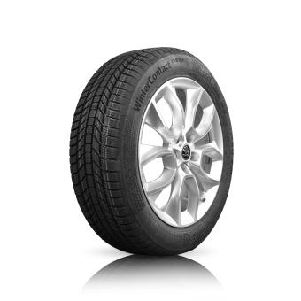 | LM | 555,00 € | Nicht verfügbar
KAROQ | 4x4 | 226459V05BRCT2 | Bridgestone | 225/45-19 96V/XL Blizzak LM005 | ŠOZ LM-Felge Crater anthrazit 8,0x19 ET45 | 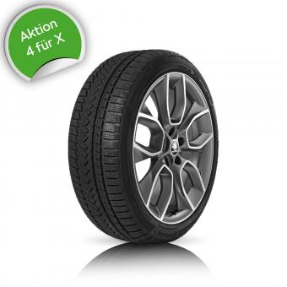 | LM | auf Anfrage | auf Anfrage
KODIAQ | (NICHT für RDKS) | 216657H05BRS5F | Bridgestone | 215/65-17 103H/XL Blizzak LM005 | 5QF601027J03C 6,5x17 ET38 |  | Stahl | 255,01 € | ca. 5 Werktage
KODIAQ | (NICHT für RDKS) | 217657H87COS5F | Continental | 215/65-17 99H WinterContact TS 870 SEAL ² | 5QF601027J03C 6,5x17 ET38 |  | Stahl | 299,00 € | ca. 5 Werktage
KODIAQ | (NICHT für RDKS) | 216657H05BRDK1 | Bridgestone | 215/65-17 103H/XL Blizzak LM005 | BORBET LM-Felge DK silber 6,5x17 ET38 ¹ |  | LM | 365,00 € | ca. 5 Werktage
KODIAQ | (NICHT für RDKS) | 217657H87CODK1 | Continental | 215/65-17 99H WinterContact TS 870 SEAL ² | BORBET LM-Felge DK silber 6,5x17 ET38 ¹ |  | LM | 405,00 € | ca. 5 Werktage
KODIAQ | (NICHT für RDKS) | 216657H05BRDK3 | Bridgestone | 215/65-17 103H/XL Blizzak LM005 | BORBET LM-Felge DK schwarz 6,5x17 ET38 ¹ |  | LM | 365,00 € | ca. 5 Werktage
KODIAQ | (NICHT für RDKS) | 217657H87CODK3 | Continental | 215/65-17 99H WinterContact TS 870 SEAL ² | BORBET LM-Felge DK schwarz 6,5x17 ET38 ¹ |  | LM | 405,00 € | ca. 5 Werktage
KODIAQ | (NICHT für RDKS) | 216657H05BRNA1 | Bridgestone | 215/65-17 103H/XL Blizzak LM005 | ŠOZ LM-Felge Nanuq silber 6,5x17 ET38 |  | LM | 405,00 € | ca. 5 Werktage
KODIAQ | (NICHT für RDKS) | 217657H87CONA1 | Continental | 215/65-17 99H WinterContact TS 870 SEAL ² | ŠOZ LM-Felge Nanuq silber 6,5x17 ET38 |  | LM | 449,00 € | ca. 5 Werktage
KODIAQ | (NICHT für RDKS) | 216657H05BRNA3 | Bridgestone | 215/65-17 103H/XL Blizzak LM005 | ŠOZ LM-Felge Nanuq schwarz 6,5x17 ET38 |  | LM | 405,00 € | ca. 5 Werktage
KODIAQ | (NICHT für RDKS) | 217657H87CONA3 | Continental | 215/65-17 99H WinterContact TS 870 SEAL ² | ŠOZ LM-Felge Nanuq schwarz 6,5x17 ET38 |  | LM | 449,00 € | Nicht verfügbar
KODIAQ | (NICHT für RDKS) | 236558H05BRTR1 | Bridgestone | 235/55-18 104H/XL Blizzak LM005 | ŠOZ LM-Felge Trinity silber 7,0x18 ET43 ¹ |  | LM | 475,00 € | Nicht verfügbar
KODIAQ | (NICHT für RDKS) | 235558H87COTR1 | Continental | 235/55-18 100H WinterContact TS 870 | ŠOZ LM-Felge Trinity silber 7,0x18 ET43 ¹ |  | LM | 518,99 € | 48.2024
KODIAQ | (NICHT für RDKS) | 236558H05BRTR4 | Bridgestone | 235/55-18 104H/XL Blizzak LM005 | ŠOZ LM-Felge Trinity schwarz-poliert 7,0x18 ET43 ¹ |  | LM | auf Anfrage | auf Anfrage
KODIAQ | (NICHT für RDKS) | 235558H87COTR4 | Continental | 235/55-18 100H WinterContact TS 870 | ŠOZ LM-Felge Trinity schwarz-poliert 7,0x18 ET43 ¹ |  | LM | 518,99 € | 48.2024
KODIAQ | (NICHT für RDKS) | 237509H87COTV3 | Continental | 235/50-19 99H WinterContact TS 870 SEAL ² | ŠOZ LM-Felge Triglav schwarz-silber 7,0x19 ET43 ¹ |  | LM | auf Anfrage | auf Anfrage
KODIAQ | (NUR für RDKS) | R16657H05BRS5F | Bridgestone | 215/65-17 103H/XL Blizzak LM005 | 5QF601027J03C 6,5x17 ET38 |  | Stahl | 295,00 € | ca. 5 Werktage
KODIAQ | (NUR für RDKS) | R17657H87COS5F | Continental | 215/65-17 103H/XL WinterContact TS 870 SEAL ² | 5QF601027J03C 6,5x17 ET38 |  | Stahl | 339,00 € | ca. 5 Werktage
KODIAQ | (NUR für RDKS) | R16657H05BRNA1 | Bridgestone | 215/65-17 103H/XL Blizzak LM005 | ŠOZ LM-Felge Nanuq silber 6,5x17 ET38 |  | LM | 445,00 € | ca. 5 Werktage
KODIAQ | (NUR für RDKS) | R17657H87CONA1 | Continental | 215/65-17 103H/XL WinterContact TS 870 SEAL ² | ŠOZ LM-Felge Nanuq silber 6,5x17 ET38 |  | LM | 488,99 € | ca. 5 Werktage
KODIAQ | (NUR für RDKS) | R16657H05BRNA3 | Bridgestone | 215/65-17 103H/XL Blizzak LM005 | ŠOZ LM-Felge Nanuq schwarz 6,5x17 ET38 |  | LM | 445,00 € | ca. 5 Werktage
KODIAQ | (NUR für RDKS) | R17657H87CONA3 | Continental | 215/65-17 103H/XL WinterContact TS 870 SEAL ² | ŠOZ LM-Felge Nanuq schwarz 6,5x17 ET38 |  | LM | 488,99 € | Nicht verfügbar
KODIAQ | (NUR für RDKS) | R36558H05BRTR1 | Bridgestone | 235/55-18 104H/XL Blizzak LM005 | ŠOZ LM-Felge Trinity silber 7,0x18 ET43 ¹ | 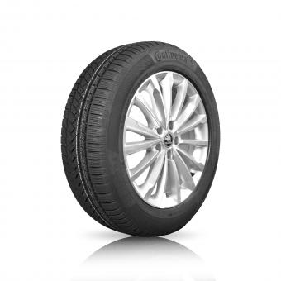 | LM | 509,00 € | Nicht verfügbar
KODIAQ | (NUR für RDKS) | R35558H87COTR1 | Continental | 235/55-18 100H WinterContact TS 870 | ŠOZ LM-Felge Trinity silber 7,0x18 ET43 ¹ |  | LM | 559,00 € | Nicht verfügbar
KODIAQ | (NUR für RDKS) | R36558H05BRTR4 | Bridgestone | 235/55-18 104H/XL Blizzak LM005 | ŠOZ LM-Felge Trinity schwarz-poliert 7,0x18 ET43 ¹ | 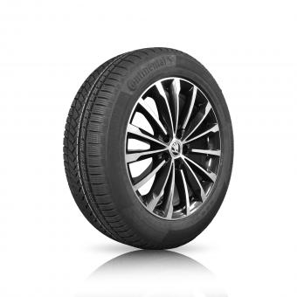 | LM | auf Anfrage | auf Anfrage
KODIAQ | (NUR für RDKS) | R35558H87COTR4 | Continental | 235/55-18 100H WinterContact TS 870 | ŠOZ LM-Felge Trinity schwarz-poliert 7,0x18 ET43 ¹ |  | LM | 559,00 € | 48.2024
KODIAQ | (NUR für RDKS) | R37509H87COTV3 | Continental | 235/50-19 99H WinterContact TS 870 SEAL ² | ŠOZ LM-Felge Triglav schwarz-silber 7,0x19 ET43 ¹ | 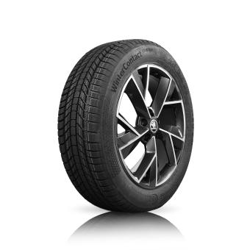 | LM | auf Anfrage | auf Anfrage
ENYAQ iV 50 & ENYAQ iV 60 | Vorder- & Hinterachse | 236559V05BRDF1 | Bridgestone | 235/55-19 105V/XL Blizzak LM005 | BORBET LM-Felge DF silber 8,0x19 ET 45 | 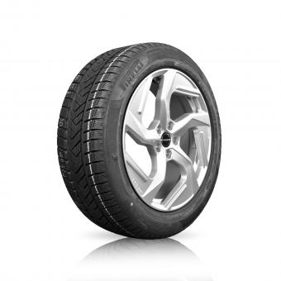 | LM | auf Anfrage | auf Anfrage
ENYAQ iV 50 & ENYAQ iV 60 | Vorder- & Hinterachse | 237559TSWPIDF1 | Pirelli | 235/55-19 101T Winter SEAL ² | BORBET LM-Felge DF silber 8,0x19 ET 45 |  | LM | 485,00 € | ca. 5 Werktage
ENYAQ iV 50 & ENYAQ iV 60 | Vorder- & Hinterachse | 235559H85CODF1 | Continental | 235/55-19 101H WinterContact TS 850 P | BORBET LM-Felge DF silber 8,0x19 ET 45 |  | LM | 488,99 € | Nicht verfügbar
ENYAQ iV 50 & ENYAQ iV 60 | Vorder- & Hinterachse | 236559V05BRDF3 | Bridgestone | 235/55-19 105V/XL Blizzak LM005 | BORBET LM-Felge DF schwarz 8,0x19 ET 45 | 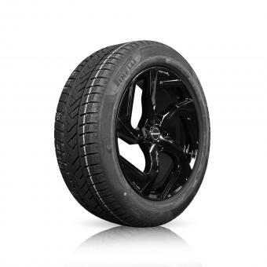 | LM | auf Anfrage | auf Anfrage
ENYAQ iV 50 & ENYAQ iV 60 | Vorder- & Hinterachse | 237559TSWPIDF3 | Pirelli | 235/55-19 101T Winter SEAL ² | BORBET LM-Felge DF schwarz 8,0x19 ET 45 |  | LM | 485,00 € | ca. 5 Werktage
ENYAQ iV 50 & ENYAQ iV 60 | Vorder- & Hinterachse | 235559H85CODF3 | Continental | 235/55-19 101H WinterContact TS 850 P SUV | BORBET LM-Felge DF schwarz 8,0x19 ET 45 |  | LM | auf Anfrage | auf Anfrage
ENYAQ iV 50 & ENYAQ iV 60 | Vorder- & Hinterachse | 236559V05BRCY1 | Bridgestone | 235/55-19 105V/XL Blizzak LM005 | ŠOZ LM-Felge Crystal silber 8,0x19 ET45 | 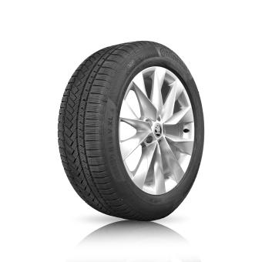 | LM | auf Anfrage | auf Anfrage
ENYAQ iV 50 & ENYAQ iV 60 | Vorder- & Hinterachse | 237559TSWPICY1 | Pirelli | 235/55-19 101T Scorpion Winter SEAL ² | ŠOZ LM-Felge Crystal silber 8,0x19 ET45 |  | LM | 555,00 € | ca. 5 Werktage
ENYAQ iV 50 & ENYAQ iV 60 | Vorder- & Hinterachse | 235559H85COCY1 | Continental | 235/55-19 101H WinterContact TS 850 P SUV | ŠOZ LM-Felge Crystal silber 8,0x19 ET45 |  | LM | auf Anfrage | auf Anfrage
ENYAQ iV 50 & ENYAQ iV 60 | Vorder- & Hinterachse | 236559V05BRCY3 | Bridgestone | 235/55-19 105V/XL Blizzak LM005 | ŠOZ LM-Felge Crystal schwarz 8,0x19 ET45 | 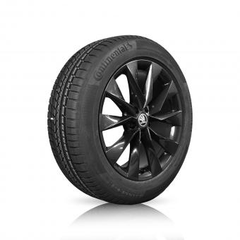 | LM | auf Anfrage | auf Anfrage
ENYAQ iV 50 & ENYAQ iV 60 | Vorder- & Hinterachse | 237559TSWPICY3 | Pirelli | 235/55-19 101T Scorpion Winter SEAL ² | ŠOZ LM-Felge Crystal schwarz 8,0x19 ET45 |  | LM | 555,00 € | ca. 5 Werktage
ENYAQ iV 50 & ENYAQ iV 60 | Vorder- & Hinterachse | 235559H85COCY3 | Continental | 235/55-19 101H WinterContact TS 850 P SUV | ŠOZ LM-Felge Crystal schwarz 8,0x19 ET45 |  | LM | auf Anfrage | auf Anfrage
ENYAQ iV 50 & ENYAQ iV 60 | Vorder- & Hinterachse | 236559V05BRRG2 | Bridgestone | 235/55-19 105V/XL Blizzak LM005 | ŠOZ LM-Felge Regulus anthrazit 8,0x19 ET45 ¹ | 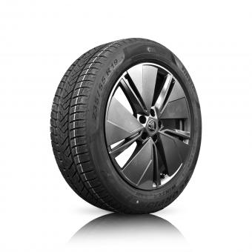 | LM | auf Anfrage | auf Anfrage
ENYAQ iV 50 & ENYAQ iV 60 | Vorder- & Hinterachse | 237559TSWPIRG2 | Pirelli | 235/55-19 101T Scorpion Winter SEAL ² | ŠOZ LM-Felge Regulus anthrazit 8,0x19 ET45 ¹ |  | LM | auf Anfrage | auf Anfrage
ENYAQ iV 50 & ENYAQ iV 60 | Vorder- & Hinterachse | 235559H85CORG2 | Continental | 235/55-19 101H WinterContact TS 850 P SUV | ŠOZ LM-Felge Regulus anthrazit 8,0x19 ET45 ¹ |  | LM | auf Anfrage | auf Anfrage
ENYAQ iV 50 & ENYAQ iV 60 | Vorder- & Hinterachse | 235500T85COAS3 | Continental | 235/50-20 100T WinterContact TS 850 P SEAL ² | ŠOZ LM-Felge Asterion schwarz 8,0x20 ET45 ¹ | 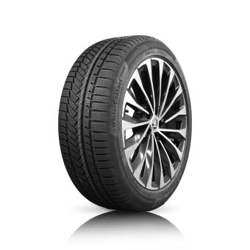 | LM | auf Anfrage | auf Anfrage
ENYAQ iV 50 & ENYAQ iV 60 | Vorder- & Hinterachse | 236451T87COBT3 | Continental | 235/45-21 101T/XL WinterContact TS 870 P | ŠOZ LM-Felge Supernova schwarz-silber 8,5x21 ET40 ¹ |  | LM | 875,00 € | ca. 5 Werktage
ENYAQ iV 80 | Vorderachse | 236559V05BRDF1 | Bridgestone | 235/55-19 105V/XL Blizzak LM005 | BORBET LM-Felge DF silber 8,0x19 ET 45 |  | LM | auf Anfrage | auf Anfrage
ENYAQ iV 80 | Hinterachse | 256509V05BRDF1 | Bridgestone | 255/50-19 107V/XL Blizzak LM005 | BORBET LM-Felge DF silber 8,0x19 ET 45 |  | LM | 469,00 € | Nicht verfügbar
ENYAQ iV 80 | Vorderachse | 237559TSWPIDF1 | Pirelli | 235/55-19 101T Winter SEAL ² | BORBET LM-Felge DF silber 8,0x19 ET 45 |  | LM | 485,00 € | ca. 5 Werktage
ENYAQ iV 80 | Hinterachse | 257509TSWPIDF1 | Pirelli | 255/50-19 103T Scorpion Winter SEAL ² | BORBET LM-Felge DF silber 8,0x19 ET 45 |  | LM | 485,00 € | ca. 5 Werktage
ENYAQ iV 80 | Vorderachse | 235559H85CODF1 | Continental | 235/55-19 101H WinterContact TS 850 P | BORBET LM-Felge DF silber 8,0x19 ET 45 |  | LM | 488,99 € | Nicht verfügbar
ENYAQ iV 80 | Hinterachse | 256509H85CODF1 | Continental | 255/50-19 107V/XL WinterContact TS 850 P SUV | BORBET LM-Felge DF silber 8,0x19 ET 45 |  | LM | auf Anfrage | auf Anfrage
ENYAQ iV 80 | Vorderachse | 236559V05BRDF3 | Bridgestone | 235/55-19 105V/XL Blizzak LM005 | BORBET LM-Felge DF schwarz 8,0x19 ET 45 |  | LM | auf Anfrage | auf Anfrage
ENYAQ iV 80 | Hinterachse | 256509V05BRDF3 | Bridgestone | 255/50-19 107V/XL Blizzak LM005 | BORBET LM-Felge DF schwarz 8,0x19 ET 45 |  | LM | auf Anfrage | auf Anfrage
ENYAQ iV 80 | Vorderachse | 237559TSWPIDF3 | Pirelli | 235/55-19 101T Winter SEAL ² | BORBET LM-Felge DF schwarz 8,0x19 ET 45 |  | LM | 485,00 € | ca. 5 Werktage
ENYAQ iV 80 | Hinterachse | 257509TSWPIDF3 | Pirelli | 255/50-19 103T Scorpion Winter SEAL ² | BORBET LM-Felge DF schwarz 8,0x19 ET 45 |  | LM | 485,00 € | ca. 5 Werktage
ENYAQ iV 80 | Vorderachse | 235559H85CODF3 | Continental | 235/55-19 101H WinterContact TS 850 P SUV | BORBET LM-Felge DF schwarz 8,0x19 ET 45 |  | LM | auf Anfrage | auf Anfrage
ENYAQ iV 80 | Hinterachse | 255509T85CODF3 | Continental | 255/50 19 103T WinterContact TS 850 P | BORBET LM-Felge DF schwarz 8,0x19 ET 45 |  | LM | auf Anfrage | auf Anfrage
ENYAQ iV 80 | Vorderachse | 236559V05BRCY1 | Bridgestone | 235/55-19 105V/XL Blizzak LM005 | ŠOZ LM-Felge Crystal silber 8,0x19 ET45 |  | LM | auf Anfrage | auf Anfrage
ENYAQ iV 80 | Hinterachse | 256509V05BRCY1 | Bridgestone | 255/50-19 107V/XL Blizzak LM005 | ŠOZ LM-Felge Crystal silber 8,0x19 ET45 |  | LM | 539,00 € | Nicht verfügbar
ENYAQ iV 80 | Vorderachse | 237559TSWPICY1 | Pirelli | 235/55-19 101T Scorpion Winter SEAL ² | ŠOZ LM-Felge Crystal silber 8,0x19 ET45 |  | LM | 555,00 € | ca. 5 Werktage
ENYAQ iV 80 | Hinterachse | 257509TSWPICY1 | Pirelli | 255/50-19 103T Scorpion Winter SEAL ² | ŠOZ LM-Felge Crystal silber 8,0x19 ET45 |  | LM | 555,00 € | ca. 5 Werktage
ENYAQ iV 80 | Vorderachse | 235559H85COCY1 | Continental | 235/55-19 101H WinterContact TS 850 P SUV | ŠOZ LM-Felge Crystal silber 8,0x19 ET45 |  | LM | auf Anfrage | auf Anfrage
ENYAQ iV 80 | Hinterachse | 255509T85COCY1 | Continental | 255/50-19 103T WinterContact TS 850 P | ŠOZ LM-Felge Crystal silber 8,0x19 ET45 |  | LM | auf Anfrage | auf Anfrage
ENYAQ iV 80 | Vorderachse | 236559V05BRCY3 | Bridgestone | 235/55-19 105V/XL Blizzak LM005 | ŠOZ LM-Felge Crystal schwarz 8,0x19 ET45 |  | LM | auf Anfrage | auf Anfrage
ENYAQ iV 80 | Hinterachse | 256509V05BRCY3 | Bridgestone | 255/50-19 107V/XL Blizzak LM005 | ŠOZ LM-Felge Crystal schwarz 8,0x19 ET45 |  | LM | auf Anfrage | auf Anfrage
ENYAQ iV 80 | Vorderachse | 237559TSWPICY3 | Pirelli | 235/55-19 101T Scorpion Winter SEAL ² | ŠOZ LM-Felge Crystal schwarz 8,0x19 ET45 |  | LM | 555,00 € | ca. 5 Werktage
ENYAQ iV 80 | Hinterachse | 257509TSWPICY3 | Pirelli | 255/50-19 103T Scorpion Winter SEAL ² | ŠOZ LM-Felge Crystal schwarz 8,0x19 ET45 |  | LM | 555,00 € | ca. 5 Werktage
ENYAQ iV 80 | Vorderachse | 235559H85COCY3 | Continental | 235/55-19 101H WinterContact TS 850 P SUV | ŠOZ LM-Felge Crystal schwarz 8,0x19 ET45 |  | LM | auf Anfrage | auf Anfrage
ENYAQ iV 80 | Hinterachse | 255509T85COCY3 | Continental | 255/50-19 103T WinterContact TS 850 P | ŠOZ LM-Felge Crystal schwarz 8,0x19 ET45 |  | LM | auf Anfrage | auf Anfrage
ENYAQ iV 80 | Vorderachse | 236559V05BRRG2 | Bridgestone | 235/55-19 105V/XL Blizzak LM005 | ŠOZ LM-Felge Regulus anthrazit 8,0x19 ET45 ¹ |  | LM | auf Anfrage | auf Anfrage
ENYAQ iV 80 | Hinterachse | 256509V05BRRG2 | Bridgestone | 255/50-19 107V/XL Blizzak LM005 | ŠOZ LM-Felge Regulus anthrazit 8,0x19 ET45 ¹ |  | LM | 539,00 € | Nicht verfügbar
ENYAQ iV 80 | Vorderachse | 237559TSWPIRG2 | Pirelli | 235/55-19 101T Scorpion Winter SEAL ² | ŠOZ LM-Felge Regulus anthrazit 8,0x19 ET45 ¹ |  | LM | auf Anfrage | auf Anfrage
ENYAQ iV 80 | Hinterachse | 257509TSWPIRG2 | Pirelli | 255/50-19 103T Scorpion Winter SEAL ² | ŠOZ LM-Felge Regulus anthrazit 8,0x19 ET45 ¹ |  | LM | auf Anfrage | auf Anfrage
ENYAQ iV 80 | Vorderachse | 235559H85CORG2 | Continental | 235/55-19 101H WinterContact TS 850 P SUV | ŠOZ LM-Felge Regulus anthrazit 8,0x19 ET45 ¹ |  | LM | auf Anfrage | auf Anfrage
ENYAQ iV 80 | Hinterachse | 255509T85CORG2 | Continental | 255/50-19 103T WinterContact TS 850 P | ŠOZ LM-Felge Regulus anthrazit 8,0x19 ET45 ¹ |  | LM | 559,00 € | Nicht verfügbar
ENYAQ iV 80 | Vorderachse | 235500T85COAS3 | Continental | 235/50-20 100T WinterContact TS 850 P SEAL ² | ŠOZ LM-Felge Asterion schwarz 8,0x20 ET45 ¹ |  | LM | auf Anfrage | auf Anfrage
ENYAQ iV 80 | Hinterachse | 255450T85COAS3 | Continental | 255/45-20 101T WinterContact TS 850 P SEAL ² | ŠOZ LM-Felge Asterion schwarz 9,0x20 ET42 ¹ |  | LM | auf Anfrage | auf Anfrage
ENYAQ iV 80 | Vorderachse | 236451T87COBT3 | Continental | 235/45-21 101T/XL WinterContact TS 870 P | ŠOZ LM-Felge Supernova schwarz-silber 8,5x21 ET40 ¹ |  | LM | 875,00 € | ca. 5 Werktage
ENYAQ iV 80 | Hinterachse | 256401T87COBT3 | Continental | 255/40-21 102T/XL WinterContact TS 870 P | ŠOZ LM-Felge Supernova schwarz-silber 9,0x21 ET42 ¹ |  | LM | 875,00 € | ca. 5 Werktage
Fabia IV (PJ) |  | 216457H87COPC2 | Continental | 215/45 R17 91H/XL WinterContact TS 870 | ŠOZ LM-Felge Procyon anthrazit 7,0x17 ET51 |  | LM | 429,00 € | ca. 5 Werktage
Elroq 50 kWh (PYL), Elroq 85 kWh (PYL), Enyaq 50/ 60 kWh (5A), Enyaq 80/ 85 kWh / RS (5A) |  | 237559TSWPISEA | Pirelli | 235/55-19 101T Scorpion Winter SEAL ² | 1EA601027B03C 8,0x19 ET 45 |  | Stahl | 359,00 € | ca. 5 Werktage
Superb IV (NZ) |  | 236458V05BRDO1 | Bridgestone | 235/45R18 98V/XL Blizzak LM005 | ŠOZ LM-Felge Dofida silber 8,0x18 ET44 ¹ | 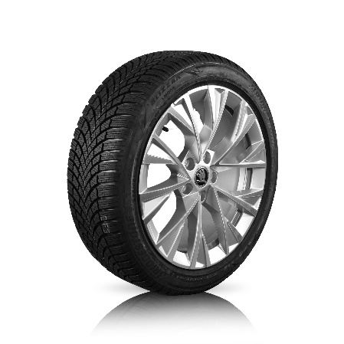 | LM | 499,00 € | ca. 5 Werktage
Enyaq 50/ 60 kWh (5A), Enyaq 80/ 85 kWh / RS (5A) |  | 235559T05BRDF3 | Bridgestone | 235/55-19 101T Blizzak LM005 | BORBET LM-Felge DF schwarz 8,0x19 ET 45 |  | LM | 475,00 € | ca. 5 Werktage
Elroq 85 kWh (PYL), Enyaq 80/ 85 kWh / RS (5A) |  | 255509T05BRCY3 | Bridgestone | 255/50-19 103T Blizzak LM005 | ŠOZ LM-Felge Crystal schwarz 8,0x19 ET45 |  | LM | 548,99 € | ca. 5 Werktage
Elroq 85 kWh (PYL), Enyaq 80/ 85 kWh / RS (5A) |  | 257509TSWPISEA | Pirelli | 255/50-19 103T Scorpion Winter SEAL ² | 1EA601027B03C 8,0x19 ET 45 |  | Stahl | 359,00 € | ca. 5 Werktage
Scala (NW1) |  | 205556H05BRSK3 | Bridgestone | 205/55-16 91H Blizzak LM005 | BORBET LM-Felge SK anthrazit 6,0x16 ET40 ¹ |  | LM | 229,00 € | ca. 5 Werktage
Elroq 85 kWh (PYL), Enyaq 80/ 85 kWh / RS (5A) |  | 255509T05BRSEA | Bridgestone | 255/50-19 103T Blizzak LM005 | 1EA601027B03C 8,0x19 ET 45 |  | Stahl | 349,00 € | ca. 5 Werktage
Kamiq (NW4) |  | 206557V05BRST3 | Bridgestone | 205/55-17 95V/XL Blizzak LM005 | ŠOZ LM-Felge Stratos mattschwarz 6,5x17 ET40 ¹ |  | LM | 359,00 € | ca. 5 Werktage
Superb IV (NZ) |  | 215606HW5DUSA1 | Dunlop | 215/60R16 95H Winter Sport 5 | ŠOZ LM-Felge Sagita silber 7,0x16 ET43 | 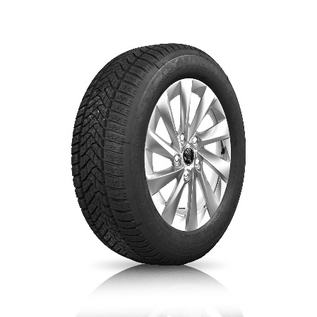 | LM | 339,00 € | ca. 5 Werktage
Superb IV (NZ) |  | 216606H05BRSA1 | Bridgestone | 215/60R16 99H/XL Blizzak LM005 | ŠOZ LM-Felge Sagita silber 7,0x16 ET43 |  | LM | 349,00 € | ca. 5 Werktage
Fabia IV (PJ) |  | 185655TS5SETL3 | Semperit | 185/65-15 88T Speed Grip 5 | Borbet TL schwarz 5,5x15 ET 40 |  | LM | 199,00 € | ca. 5 Werktage
Superb III (3V) |  | 216606H05BRBF1 | Bridgestone | 215/60-16 99H/XL Blizzak LM005 ³ | BORBET LM-Felge F silber 6,5x16 ET41 |  | LM | 289,00 € | ca. 5 Werktage
Scala (NW1) |  | 205556H05BRSK1 | Bridgestone | 205/55-16 91H Blizzak LM005 | BORBET LM-Felge SK silber 6,0x16 ET40 ¹ |  | LM | 229,00 € | ca. 5 Werktage
Superb IV (NZ) |  | 215606HW5DUSWA | Dunlop | 215/60R16 95H Winter Sport 5 | 3WA6010203C 7,0x16 ET43 |  | Stahl | 219,00 € | ca. 5 Werktage
Fabia IV (PJ) |  | 185655T87COTL3 | Continental | 185/65-15 88T WinterContact TS 870 | Borbet TL schwarz 5,5x15 ET 40 |  | LM | 229,00 € | ca. 5 Werktage
Enyaq 80/ 85 kWh / RS (5A) |  | 255509T05BRDF3 | Bridgestone | 255/50-19 103T Blizzak LM005 | BORBET LM-Felge DF schwarz 8,0x19 ET 45 |  | LM | 475,00 € | ca. 5 Werktage
Karoq (NU) |  | 216557VW5DUDK1 | Dunlop | 215/55-17 98V/XL Winter Sport 5 | BORBET LM-Felge DK silber 6,5x17 ET38 ¹ |  | LM | 339,00 € | ca. 5 Werktage
Octavia IV (NX / PV) |  | 206606H87COVL3 | Continental | 205/60-16 96H/XL WinterContact TS 870 | ŠOZ LM-Felge Velorum schwarz 6,5x16 ET46 |  | LM | 325,00 € | ca. 5 Werktage
Fabia IV (PJ) |  | 185655TS5SETL1 | Semperit | 185/65-15 88T Speed Grip 5 | Borbet TL silber 5,5x15 ET 40 |  | LM | 199,00 € | ca. 5 Werktage
Superb III (3V) |  | 216557VW5DUMK1 | Dunlop | 215/55-17 98 V/XL Winter Sport 5 | ŠOZ LM-Felge Markab silber 6,5x17 ET41 |  | LM | 375,00 € | ca. 5 Werktage
Kamiq (NW4) |  | 206606H87COSK1 | Continental | 205/60-16 96H/XL WinterContact TS 870 | BORBET LM-Felge SK silber 6,0x16 ET40 ¹ |  | LM | 279,00 € | ca. 5 Werktage
Kamiq (NW4) |  | 206606H87COS2Q | Continental | 205/60-16 96H/XL WinterContact TS 870 | 2Q0601027H03C 6,0x16 ET35 ¹ |  | Stahl | 215,00 € | ca. 5 Werktage
Kamiq (NW4) |  | 206606H87COSK3 | Continental | 205/60-16 96H/XL WinterContact TS 870 | BORBET LM-Felge SK anthrazit 6,0x16 ET40 ¹ |  | LM | 279,00 € | ca. 5 Werktage
Elroq 50 kWh (PYL), Elroq 85 kWh (PYL), Enyaq 50/ 60 kWh (5A), Enyaq 80/ 85 kWh / RS (5A) |  | 235559T05BRSEA | Bridgestone | 235/55-19 101T Blizzak LM005 | 1EA601027B03C 8,0x19 ET 45 |  | Stahl | 349,00 € | ca. 5 Werktage
Superb III (3V) |  | 216557VW5DUMK3 | Dunlop | 215/55-17 98 V/XL Winter Sport 5 | ŠOZ LM-Felge Markab schwarz 6,5x17 ET41 |  | LM | 375,00 € | ca. 5 Werktage
Kamiq (NW4) |  | 206606H87CONA3 | Continental | 205/60-16 96H/XL WinterContact TS 870 | ŠOZ LM-Felge Nanuq schwarz 6,0x16 ET35 ¹ |  | LM | 315,00 € | ca. 5 Werktage
Enyaq 80/ 85 kWh / RS (5A) |  | 255509T05BRDF1 | Bridgestone | 255/50-19 103T Blizzak LM005 | BORBET LM-Felge DF silber 8,0x19 ET 45 |  | LM | 475,00 € | ca. 5 Werktage
Octavia IV (NX / PV) |  | 206606H87COS5X | Continental | 205/60-16 96H/XL WinterContact TS 870 | 5Q0601027BQ03C 6,5x16 ET46 |  | Stahl | 219,00 € | ca. 5 Werktage
Kamiq (NW4) |  | 206606H87CONA1 | Continental | 205/60-16 96H/XL WinterContact TS 870 | ŠOZ LM-Felge Nanuq silber 6,0x16 ET35 ¹ |  | LM | 315,00 € | ca. 5 Werktage
Octavia IV (NX / PV) |  | 206606H87COOK1 | Continental | 205/60-16 96H/XL WinterContact TS 870 | BORBET LM-Felge SK silber 6,5x16 ET46 |  | LM | 289,00 € | ca. 5 Werktage
Superb IV (NZ) |  | 236458V87CODO1 | Continental | 235/45R18 94V WinterContact TS 870 | ŠOZ LM-Felge Dofida silber 8,0x18 ET44 ¹ |  | LM | 529,00 € | ca. 5 Werktage
Elroq 50 kWh (PYL), Elroq 85 kWh (PYL), Enyaq 50/ 60 kWh (5A), Enyaq 80/ 85 kWh / RS (5A) |  | 235559T05BRCY1 | Bridgestone | 235/55-19 101T Blizzak LM005 | ŠOZ LM-Felge Crystal silber 8,0x19 ET45 |  | LM | 548,99 € | ca. 5 Werktage
Superb III (3V) |  | 215606HW5DUBF4 | Dunlop | 215/60-16 95H Winter Sport 5 ³ | BORBET LM-Felge F schwarz 6,5x16 ET41 |  | LM | 279,00 € | ca. 5 Werktage
Superb III (3V) |  | R16557VW5DUMK3 | Dunlop | 215/55-17 98 V/XL Winter Sport 5 | ŠOZ LM-Felge Markab schwarz 6,5x17 ET41 |  | LM | 419,00 € | ca. 5 Werktage
Superb III (3V) |  | 216606H05BRBF4 | Bridgestone | 215/60-16 99H/XL Blizzak LM005 ³ | BORBET LM-Felge F schwarz 6,5x16 ET41 |  | LM | 289,00 € | ca. 5 Werktage
Enyaq 50/ 60 kWh (5A), Enyaq 80/ 85 kWh / RS (5A) |  | 235559T05BRDF1 | Bridgestone | 235/55-19 101T Blizzak LM005 | BORBET LM-Felge DF silber 8,0x19 ET 45 |  | LM | 475,00 € | ca. 5 Werktage
Superb IV (NZ) |  | 236409V87COHX3 | Continental | 235/40R19 96V/XL WinterContact TS 870 | ŠOZ LM-Felge Helix schwarz-silber 8,0x19 ET44 ¹ |  | LM | 659,00 € | ca. 5 Werktage
...

